Page de garde
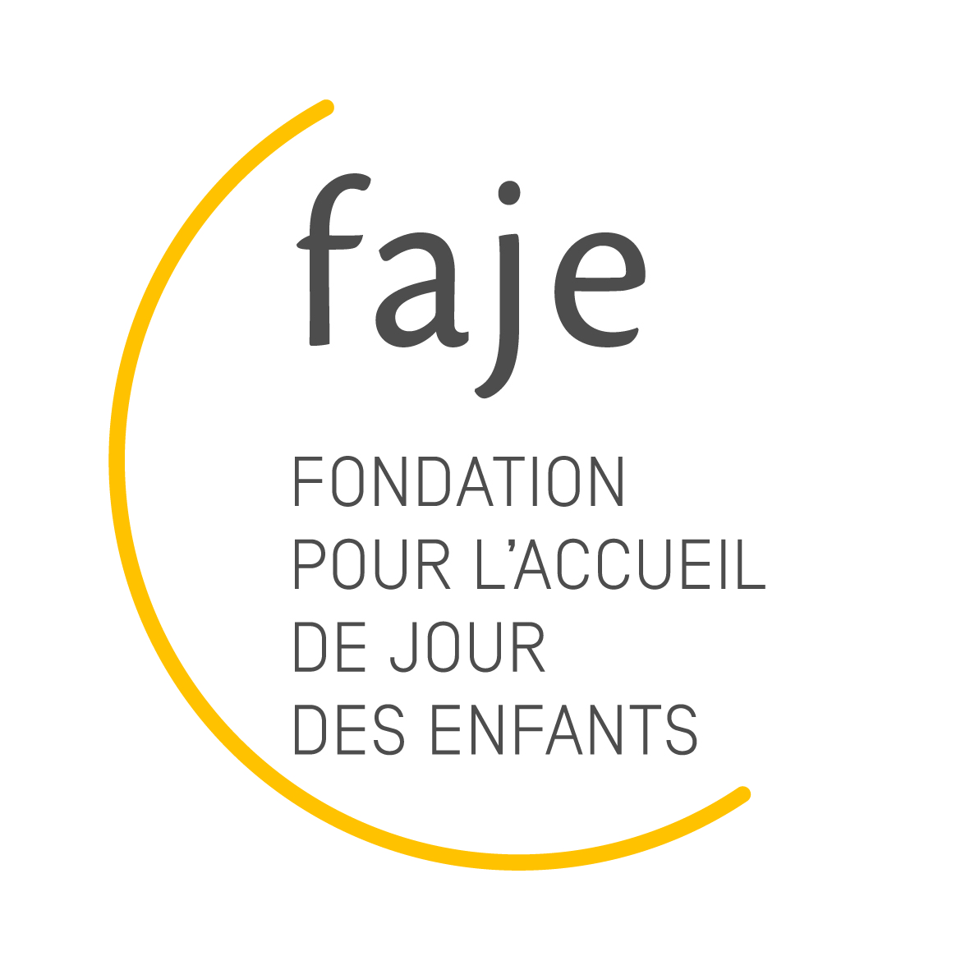 Statistiques mensuelles - Accueil d'urgence

Selon l'article 2 des "Disposition relatives au subventionnement des structures d'accueil de type TOR pour les prestations d'accueil", les structures TOR accueillant des enfants non-inscrits à l'année, de manière ponctuelle, pour différents motifs liés à des empêchements des parents, à des besons inprévus et temporaires perçoivent un montant de CHF 8.- Est assimilé à de l'accueil d'urgence, l'accueil d'un enfant ne fréquentant pas habituellement la structure qui est accueilli ponctuellement, ou un accueil supplémentaire, en dépannage, d'un enfant inscrit habituellement un autre jour Aide au remplissage : Nous vous prions de bien vouloir remplir le formulaire ci-présent en format éléctronique avant de l'imprimer et nous le transmettre Seules les cases jaunes sont à compléter Les cases blanches contiennent des formules de calcul et se remplissent automatiquement. Elles ne doivent donc pas être touchées / modifiées.

